Dashboard
BLOCK 970

Chuyên Đề Phát Triển Web 1

Evidance
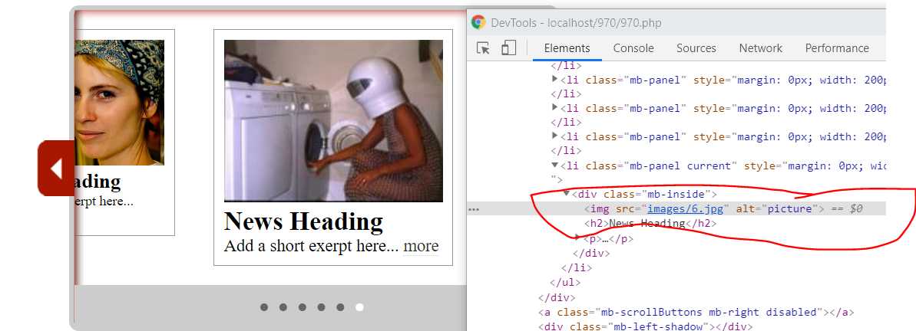
Hình 1
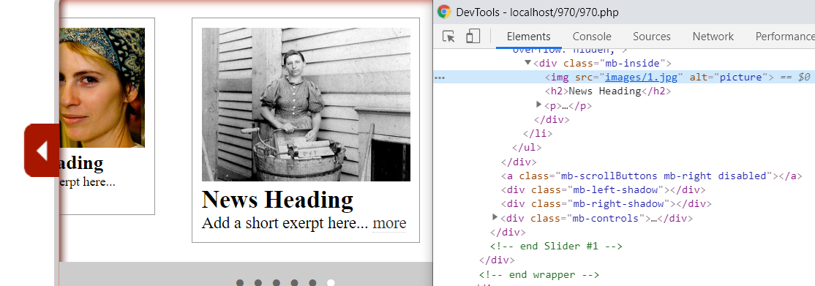

Hình2

Hình 3

hinh 4

hình 5

hình 6

hình 7

hình 8

hình 9

hình 10

hình 11

